Ticket promedio
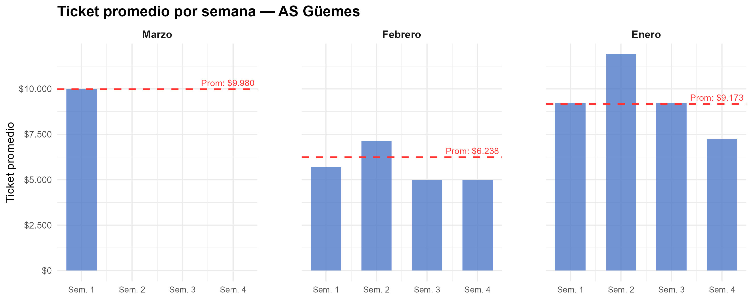
Semana | Marzo | Febrero | Enero
1 | $ 9,980 | $ 5,703 | $ 9,212
2 |  | $ 7,129 | $ 11,899
3 |  | $ 4,990 | $ 9,212
4 |  | $ 4,990 | $ 7,258
Promedio mensual | $ 9,980 | $ 6,238 | $ 9,173

Gráfico tickets x hora agrup
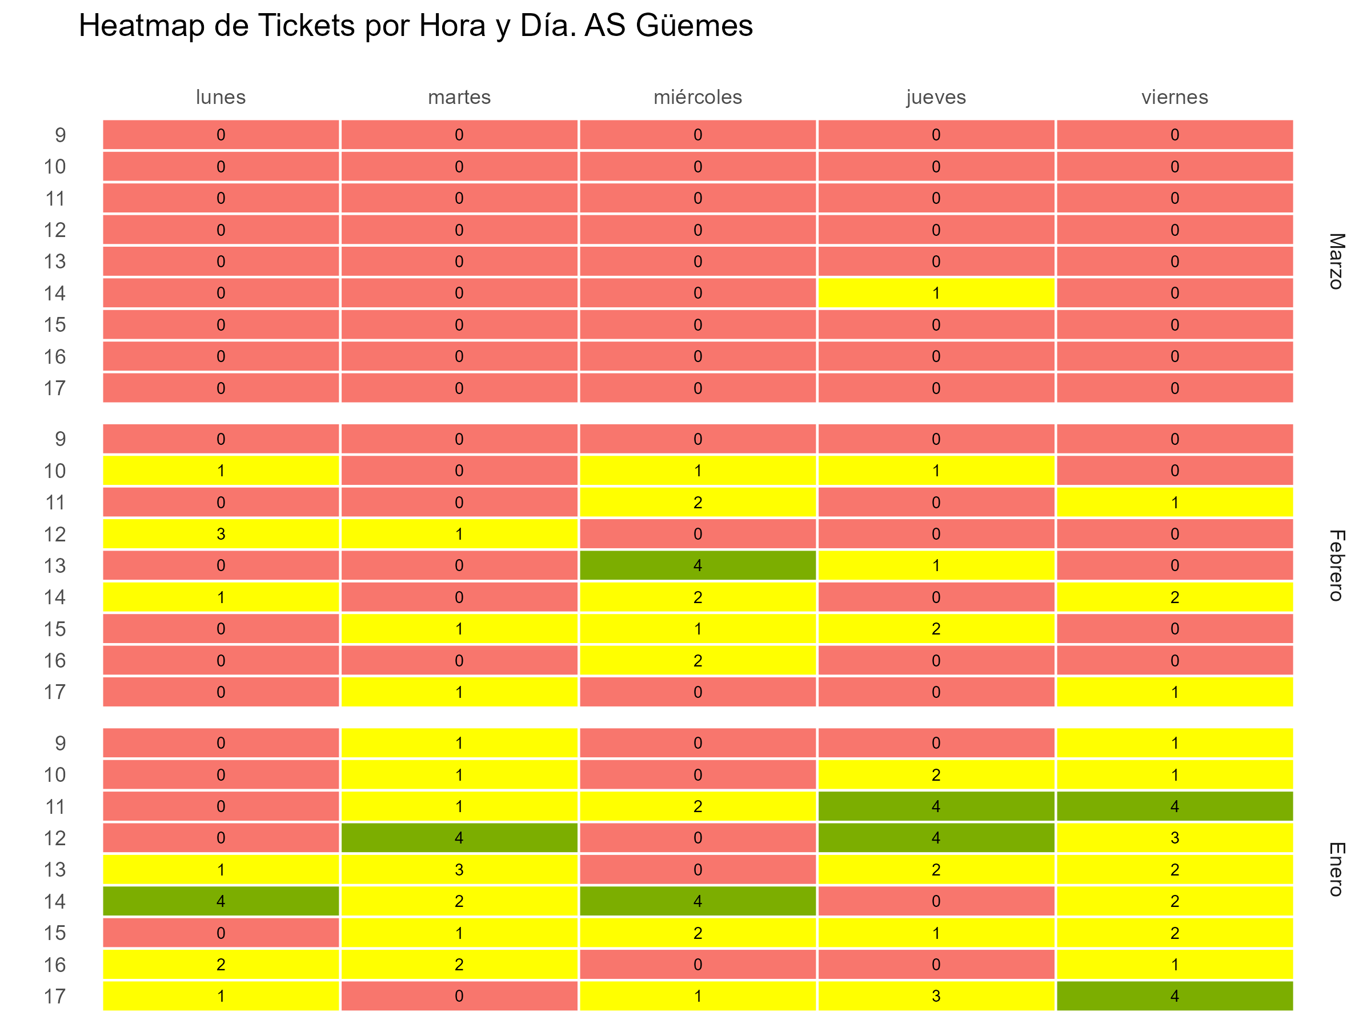

Gráfico tickets x hora y fecha
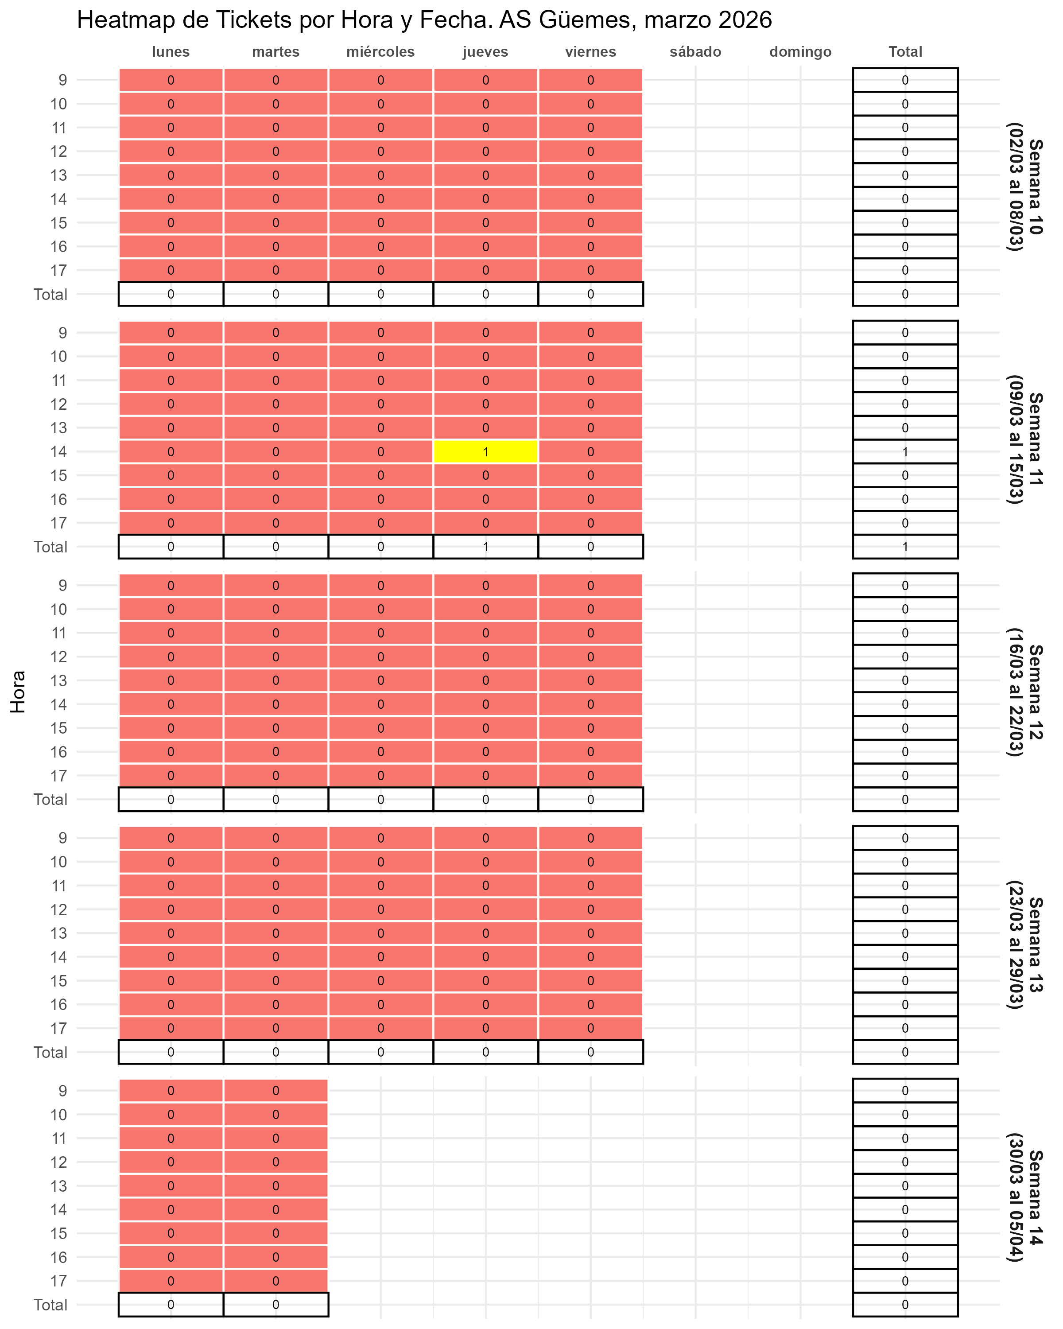

Gráfico fact por hora
